load_wind_data
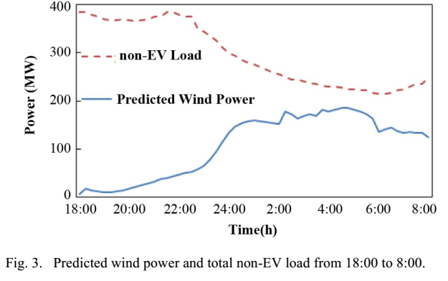
时间段(15min) | 普通负荷(MW) | 风电预测值(MW)
18:00-18:15 | 385 | 7.862
18:15-18:30 | 385 | 17.024
18:30-18:45 | 380 | 14.589
18:45-19:00 | 375 | 12.494
19:00-19:15 | 370 | 10.688
19:15-19:30 | 368 | 10.975
19:30-19:45 | 368 | 12.465
19:45-20:00 | 370 | 14.326
20:00-20:15 | 368 | 17.761
20:15-20:30 | 366 | 21.599
20:30-20:45 | 368 | 25.790
20:45-21:00 | 370 | 29.039
21:00-21:15 | 375 | 33.537
21:15-21:30 | 375 | 37.475
21:30-21:45 | 384 | 40.390
21:45-22:00 | 384 | 43.332
22:00-22:15 | 380 | 46.618
22:15-22:30 | 375 | 50.240
22:30-22:45 | 375 | 53.142
22:45-23:00 | 350 | 57.501
23:00-23:15 | 345 | 65.298
23:15-23:30 | 335 | 77.824
23:30-23:45 | 325 | 94.402
23:45-24:00 | 310 | 115.622
0:00-0:15 | 300 | 134.471
0:15-0:30 | 295 | 147.044
0:30-0:45 | 285 | 154.069
0:45-1:00 | 280 | 157.182
1:00-1:15 | 275 | 159.190
1:15-1:30 | 270 | 159.177
1:30-1:45 | 265 | 156.986
1:45-2:00 | 260 | 153.810
2:00-2:15 | 255 | 151.105
2:15-2:30 | 250 | 177.887
2:30-2:45 | 245 | 171.875
2:45-3:00 | 245 | 164.383
3:00-3:15 | 240 | 168.091
3:15-3:30 | 238 | 172.104
3:30-3:45 | 235 | 169.373
3:45-4:00 | 232 | 182.309
4:00-4:15 | 230 | 177.622
4:15-4:30 | 230 | 181.856
4:30-4:45 | 228 | 185.499
4:45-5:00 | 225 | 184.925
5:00-5:15 | 225 | 182.405
5:15-5:30 | 222 | 178.034
5:30-5:45 | 222 | 172.069
5:45-6:00 | 216 | 164.113
6:00-6:15 | 215 | 135.311
6:15-6:30 | 215 | 141.396
6:30-6:45 | 216 | 146.255
6:45-7:00 | 222 | 137.640
7:00-7:15 | 225 | 134.180
7:15-7:30 | 230 | 135.154
7:30-7:45 | 235 | 134.274
7:45-8:00 | 236 | 133.434

